노트북4
견 적 서

강원발전연구원 |  | 귀하
전화 :
팩스 :
담당 :

아래와 같이 견적합니다.

견 적 합 계 : | ₩440,000
견 적 일 자 : | 2014년 월 일
결 재 조 건 :

품 명 | 규 격 | 개월 | 단 가 | 금 액 | 세 액 | 합 계 액
 |  |  |  | - | - | -
기기렌탈 | HP 13x2 2대 | 2 | 200,000 | 400,000 | 40,000 | 440,000
 | (2014년 11월 1일 ~ 12월 31일) |  |  | - | - | -
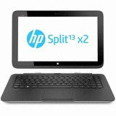
 |  |  |  |  |  | -
 | 인텔 i5 4세대 4200Y |  |  | - | - | -
 | 4GB DDR3 PC3-16000 |  |  | - | - | -
 | 128GB SSD / 500GB HDD(본체) |  |  | - | - | -
 | 시디롬 없음 |  |  | - | - | -
 | intel HD4200 |  |  | - | - | -
 | USB 3.0 |  |  | - |  | -
 | 33.78cm LED 백라이트 LCD / 1366 x 768 |  |  | - | - | -
 | 무선키보드 / 무선마우스 |  |  | - | - | -
 | Windows 8.1 |  |  | - | - | -
 | 1.07Kg(태블릿) + 1.15Kg (본체) |  |  | - | - | -
 |  |  |  | - | - | -
 |  |  |  | - | - | -
 |  |  |  | - | - | -
 |  |  |  | - | - | -
 |  |  |  |  | - | -
 |  |  |  | - | - | -
 |  |  |  | - | - | -
 |  |  |  | - | - | -
 |  |  |  |  | - | -
 |  |  |  |  | - | -
 |  |  |  | - | - | -
 |  |  |  | - | - | -
 |  |  |  | - | - | -
 |  |  |  | - | - | -
* 결제계좌 : 신한 110-138-600484 씨-넷 |  |  | 합 계 | 400,000 | 40,000 | 440,000
* 견적담당 : | 조규장(010-2910-7760)
* REMARK
1. 렌탈 계약기간 및 금액은 6개월 기준이며 신규제품 기준가격입니다.

pc3
견 적 서

강원발전연구원 |  | 귀하
전화 :
팩스 :
담당 :

아래와 같이 견적합니다.

견 적 합 계 : | ₩264,000
견 적 일 자 : | 2014년 월 일
결 재 조 건 :

품 명 | 규 격 | 개월 | 단 가 | 금 액 | 세 액 | 합 계 액
 |  |  |  | - | - | -
기기렌탈 | 삼성 ativ 윈7 | 2 | 120,000 | 240,000 | 24,000 | 264,000
 | (2014년 11월 1일 ~ 12월 31일) |  |  | - | - | -
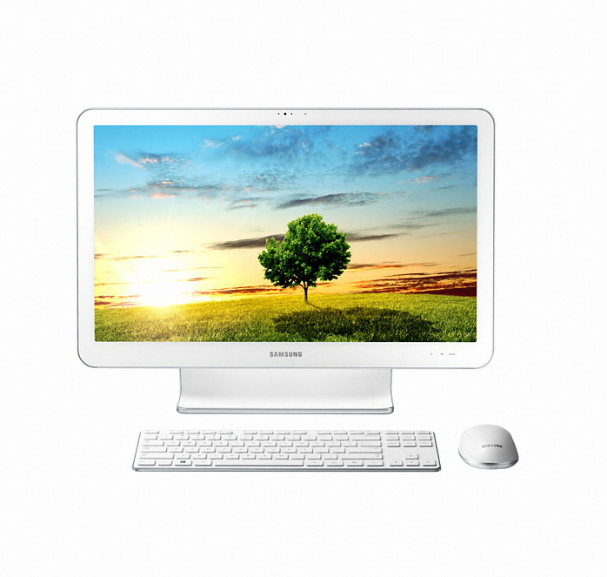
 |  |  |  |  |  | -
 | 인텔 i5 4세대 4570T (2.9GHz) |  |  | - | - | -
 | 8GB DDR3 PC3-16000 |  |  | - | - | -
 | 128GB SSD / 1TB SATA 7200rpm hdd |  |  | - | - | -
 | DVD Multi |  |  | - | - | -
 | 인텔 내장형 HD 4600 |  |  | - | - | -
 | USB 3.0 |  |  | - |  | -
 | 56cm LED 백라이트 LCD / 1920 x 1080 Full HD |  |  | - | - | -
 | 무선키보드 / 무선마우스 |  |  | - | - | -
 | Windows 8.1 |  |  | - | - | -
 |  |  |  | - | - | -
 |  |  |  | - | - | -
 |  |  |  | - | - | -
 |  |  |  | - | - | -
 |  |  |  | - | - | -
 |  |  |  |  | - | -
 |  |  |  | - | - | -
 |  |  |  | - | - | -
 |  |  |  | - | - | -
 |  |  |  |  | - | -
 |  |  |  |  | - | -
 |  |  |  | - | - | -
 |  |  |  | - | - | -
 |  |  |  | - | - | -
 |  |  |  | - | - | -
* 결제계좌 : 신한 110-138-600484 씨-넷 |  |  | 합 계 | 240,000 | 24,000 | 264,000
* 견적담당 : | 조규장(010-2910-7760)
* REMARK

